상품제안서
카카오 패치 볼펜 | 상품코드: F24072

 |  |  |  |  |  |  | 02-412-0044 | www.easy1.co.kr
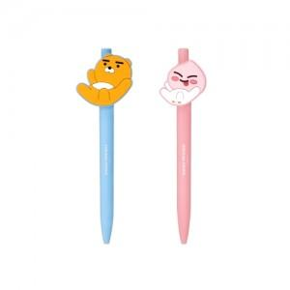

【상세/제작정보】 | 부드러운 필기감의 0.7mm 중성펜입니다.

【인쇄/포장옵션】 | 스티커 / 포장불가능

【공급단가】 | 수량 | 500~ | 1,000~ | 3,000~ | 5,000~ | 10,000~
*VAT별도 | 단가 | 2,000원 | 1,960원 | 1,920원 | 1,870원 | 1,840원

【상품 URL】 | https://dev.easy1.co.kr:443/src/goods_detail.php?gdno=24072

